Sheet1
Баг-репорты
[/AUTH]200 OK в response при неверных учетных данных
Описание | Код ответа 200 при отправке неверного username или password по /auth
Приоритет | Средний
Важность | Высокая
Шаги для воспроизведения | 1. Отправить POST-запрос на /auth с таким body: { "username" : "nonExist", "password" : "password123" }
Ожидаемый результат | 401 Unauthorized
Фактический результат | 200 OK
Окружение | Запрос: restful-booker.herokuapp.com/auth Метод: POST Среда: Postman Стенд: тест
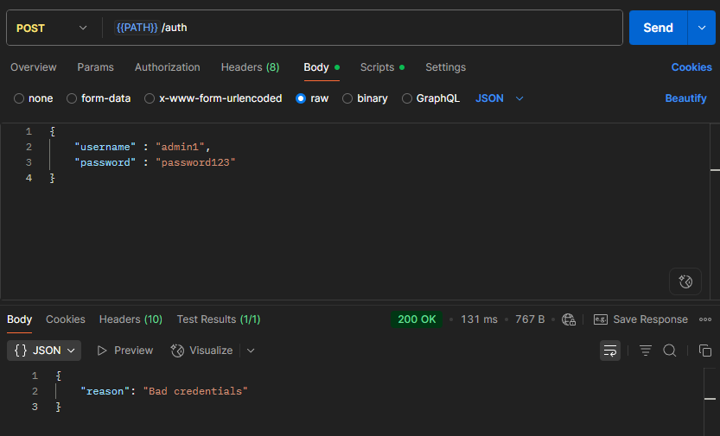
Скрин

[POST:/BOOKING]500 в response при пустом запросе
Описание | Сервис возвращает статус-код 500, если в запросе не переданы обязательные поля
Приоритет | Средний
Важность | Высокая
Шаги для воспроизведения | 1. Отправить POST-запрос на /booking с таким body: {}
Ожидаемый результат | 400 Bad Request
Фактический результат | 500 Internal Server Error
Окружение | Запрос: restful-booker.herokuapp.com/booking Метод: POST Среда: Postman Стенд: тест
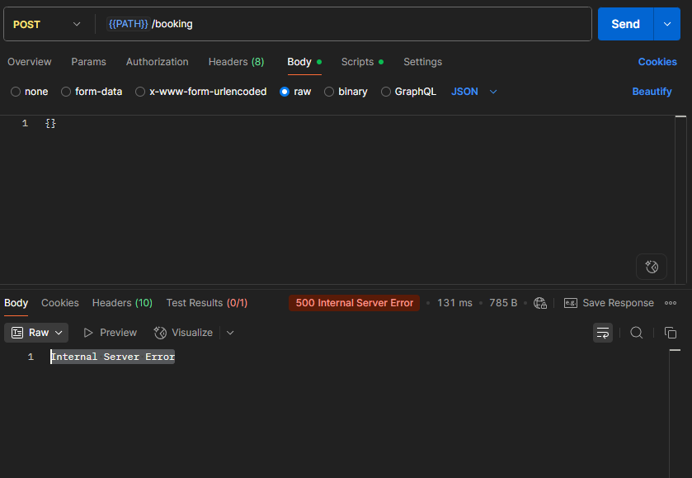
Скрин

[POST:/BOOKING]Неправильная обработка поля totalprice, при неверном типе данных
Описание | Сервис возвращает статус-код 200, при неверном типе данных поля totalprice
Приоритет | Высокий
Важность | Высокая
Шаги для воспроизведения | 1. Отправить POST-запрос на /booking с таким body: { "firstname" : "Jim", "lastname" : "Brown", "totalprice" : "73 50", "depositpaid" : true, "bookingdates" : { "checkin" : "2025-01-01", "checkout" : "2026-01-01" } }
Ожидаемый результат | 400 Bad request, сообщение "totalprice must be a number"
Фактический результат | 200 OK, totalprice : 73
Окружение | Запрос: restful-booker.herokuapp.com/booking Метод: POST Среда: Postman Стенд: тест
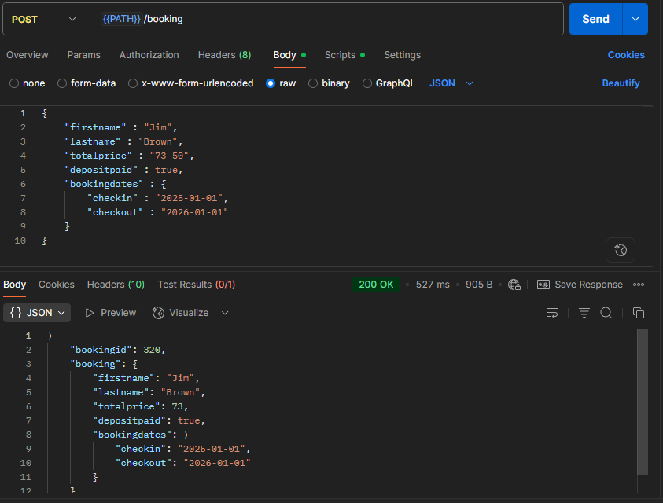
Скрин

[POST:/BOOKING]Неправильная обработка поля depositpaid, при неверном типе данных
Описание | Сервис возвращает статус-код 200, при неверном типе данных поля depositpaid
Приоритет | Высокий
Важность | Высокая
Шаги для воспроизведения | 1. Отправить POST-запрос на /booking с таким body: { "firstname" : "Jim", "lastname" : "Brown", "totalprice" : 111, "depositpaid" : "no", "bookingdates" : { "checkin" : "2025-01-01", "checkout" : "2026-01-01" } }
Ожидаемый результат | 400 Bad request, сообщение "depositpaid must be a boolean"
Фактический результат | 200 OK, depositpaid: true
Окружение | Запрос: restful-booker.herokuapp.com/booking Метод: POST Среда: Postman Стенд: тест
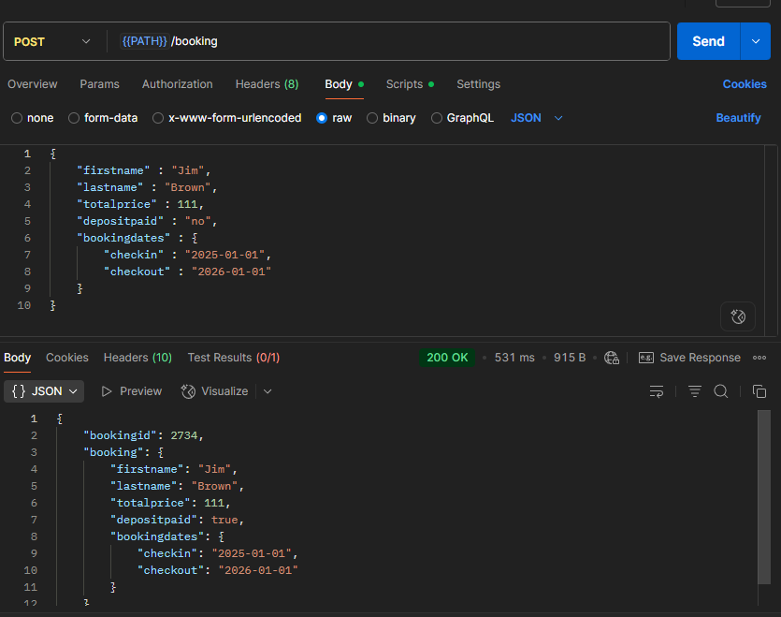
Скрин

[POST:/BOOKING]200 OK при неправильно указанной дате
Описание | Сервис возвращает статус-код 200, при checkin и checkout датах не проходящие валидацию даты
Приоритет | Высокий
Важность | Высокая
Шаги для воспроизведения | 1. Отправить POST-запрос на /booking с таким body: { "firstname" : "Jim", "lastname" : "Brown", "totalprice" : 111, "depositpaid" : true, "bookingdates" : { "checkin" : "2018-13-01", "checkout" : "2019-01-32" } }
Ожидаемый результат | 400 Bad Request, сообщение "checkin must be a date"
Фактический результат | 200 OK
Окружение | Запрос: restful-booker.herokuapp.com/booking Метод: POST Среда: Postman Стенд: тест
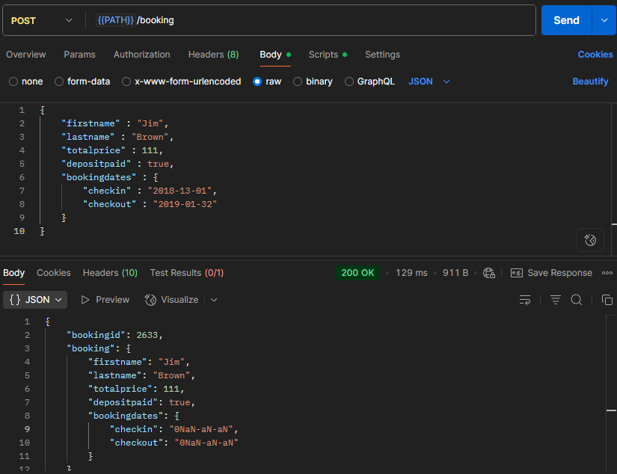
Скрин

[POST:/BOOKING]200 OK при Checkin дате большей Checkout даты
Описание | Сервис возвращает статус-код 200, при checkin дате большей чем checkout дате
Приоритет | Высокий
Важность | Высокая
Шаги для воспроизведения | 1. Отправить POST-запрос на /booking с таким body: { "firstname" : "Jim", "lastname" : "Brown", "totalprice" : 111, "depositpaid" : true, "bookingdates" : { "checkin" : "2019-01-01", "checkout" : "2018-01-01" } }
Ожидаемый результат | 400 Bad Request, сообщение "checkin must be greater than checkout"
Фактический результат | 200 OK
Окружение | Запрос: restful-booker.herokuapp.com/booking Метод: POST Среда: Postman Стенд: тест
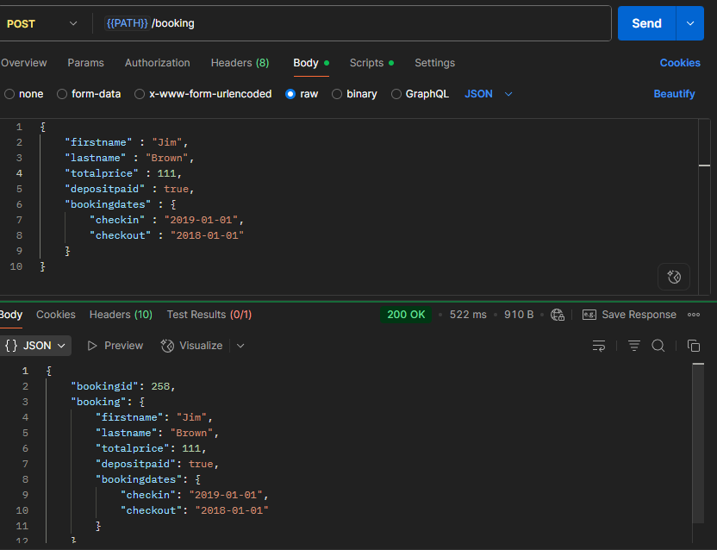
Скрин

[GET:/BOOKING]Поиск по checkin неправильный ответ
Описание | GET-запрос /booking по параметру checkin не выдает id с такой же датой (должен с такой же и большей)
Приоритет | Высокий
Важность | Высокая
Шаги для воспроизведения | 1. Отправить POST-запрос на /booking с таким body { "firstname" : "Rex", "lastname" : "Grey", "totalprice" : 111, "depositpaid" : true, "bookingdates" : { "checkin" : "2014-01-01", "checkout" : "2015-01-01" } } 2. Получить bookingid 3. Отправить GET-запрос /booking?firstname=Rex&lastname=Grey&checkin=2014-01-01
Ожидаемый результат | Созданный bookingid есть в ответе
Фактический результат | Созданного bookingid нет в ответе
Окружение | Запрос: restful-booker.herokuapp.com/booking Метод: GET Среда: Postman Стенд: тест
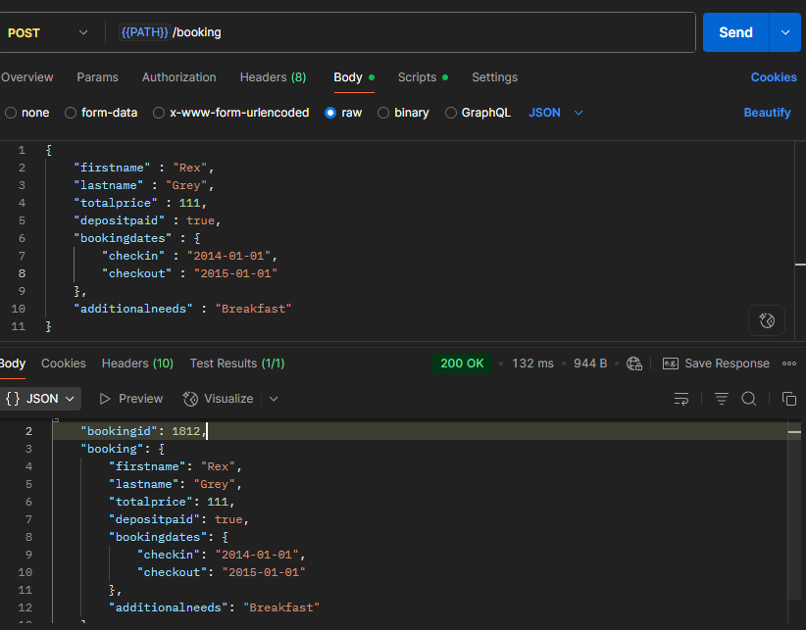
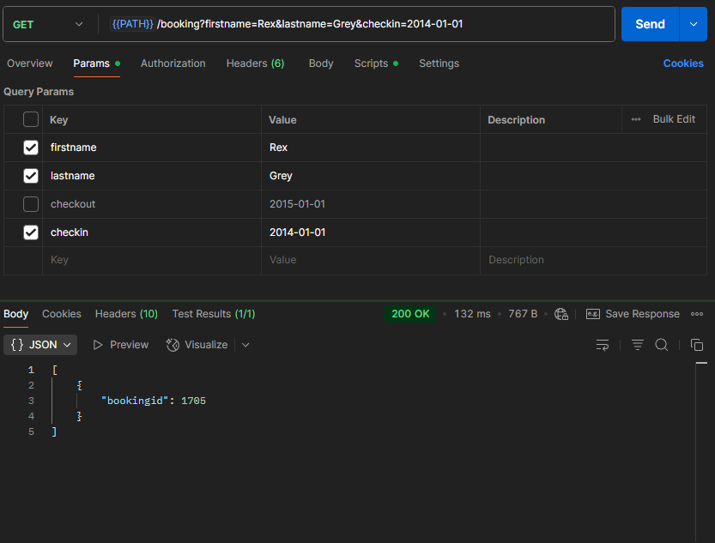
Скрин

[GET:/BOOKING]Поиск по checkout неправильный ответ
Описание | GET-запрос /booking по параметру checkout выдает id с такой же датой и меньшей (должен с такой же и большей)
Приоритет | Высокий
Важность | Высокая
Шаги для воспроизведения | 1. Отправить POST-запрос на /booking с таким body { "firstname" : "Rex", "lastname" : "Grey", "totalprice" : 111, "depositpaid" : true, "bookingdates" : { "checkin" : "2014-01-01", "checkout" : "2015-01-02" } } 2. Получить bookingid 3. Отправить GET-запрос /booking?firstname=Rex&lastname=Grey&checkout=2015-01-02
Ожидаемый результат | Созданного bookingid нет в ответе
Фактический результат | Созданный bookingid есть в ответе
Окружение | Запрос: restful-booker.herokuapp.com/booking Метод: GET Среда: Postman Стенд: тест
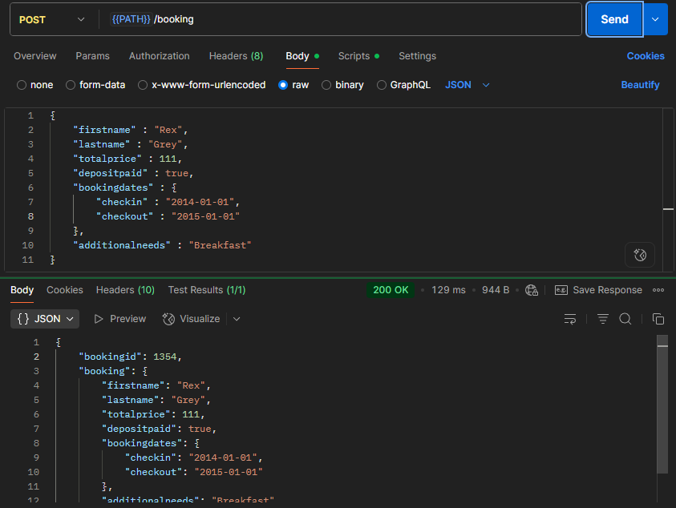
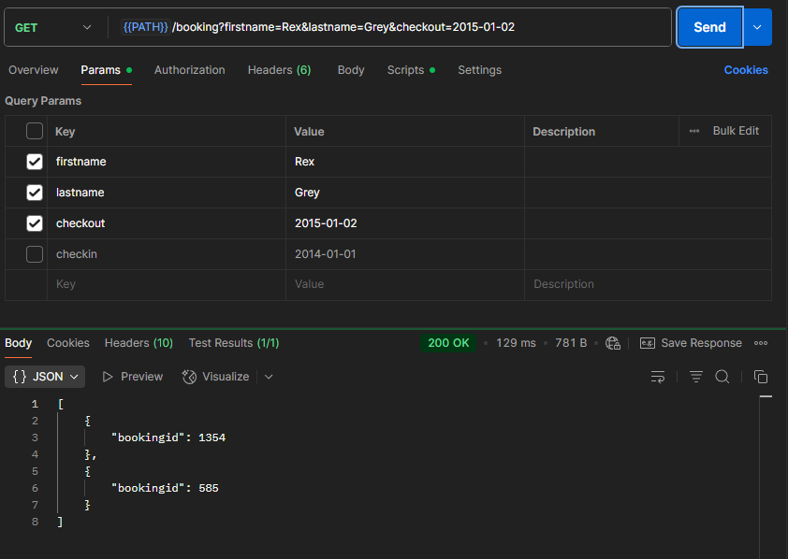
Скрин

[PUT:/BOOKING/ID] PUT-запрос не сбрасывает необязательные поля при обновлении
Описание | На PUT-запрос /booking/id без необязательного поля additionalneeds приходит ответ содержащий заполненный ранее additionalneeds (PUT и PATCH выполняют одинаковые функции)
Приоритет | Низкий
Важность | Средняя
Шаги для воспроизведения | 1. Отправить POST-запрос на /booking с таким body { "firstname" : "Rex", "lastname" : "Grey", "totalprice" : 111, "depositpaid" : true, "bookingdates" : { "checkin" : "2014-01-01", "checkout" : "2015-01-01" }, "additionalneeds" : "Breakfast" } 2. Получить bookingid 3. Отправить PUT-запрос /booking/"bookingid" с таким body { "firstname": "Jim", "lastname": "Grey", "totalprice": 222, "depositpaid": true, "bookingdates": { "checkin": "2018-01-01", "checkout": "2019-01-01" } }
Ожидаемый результат | Поля additionalneeds нет в ответе
Фактический результат | Поле additionalneeds есть в ответе
Окружение | Запрос: restful-booker.herokuapp.com/booking/id Метод: PUT Среда: Postman Стенд: тест
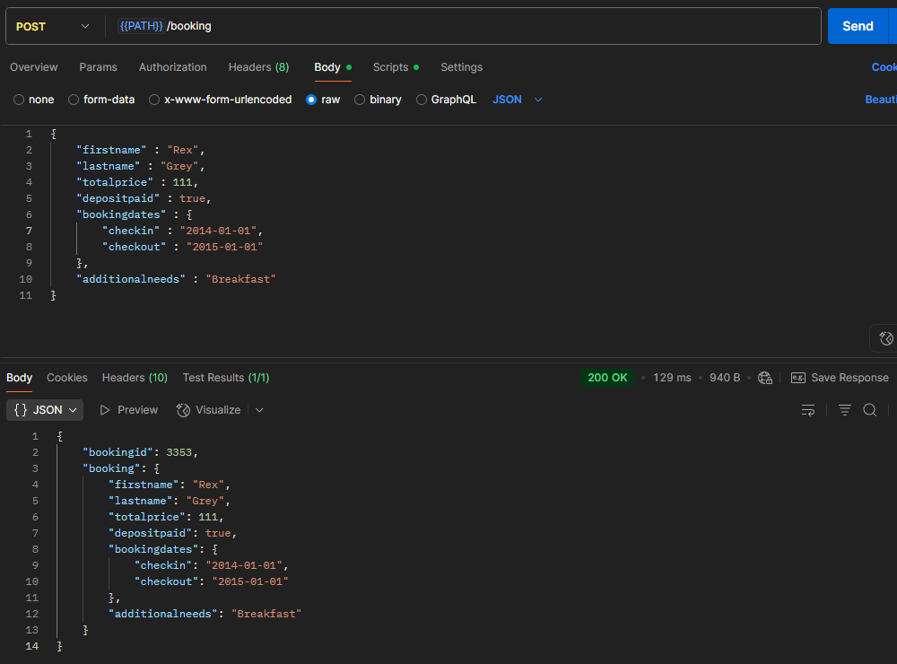
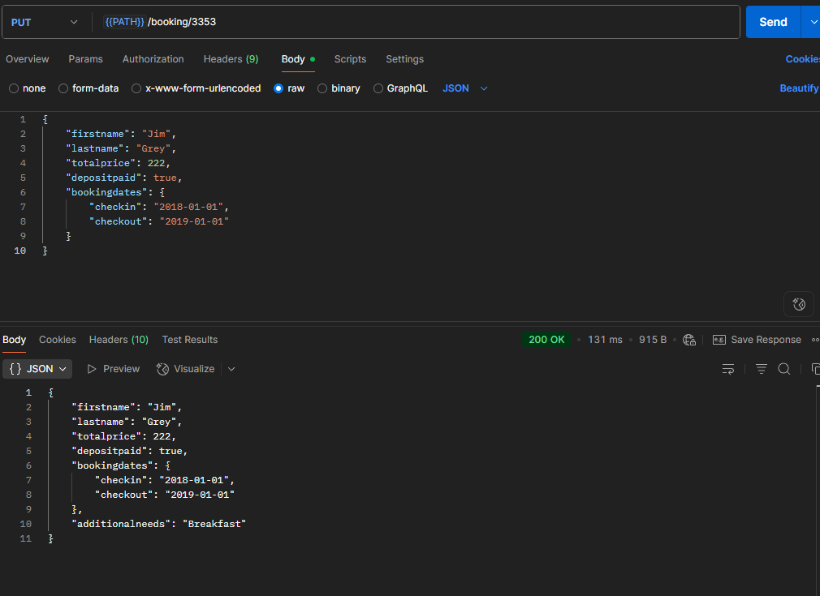
Скрин

